клапан
 |  Предлагаем эл.магнитые клапана со склада в городах: Н.Новгород (831) 250-00-86, 257-19-75 Чебоксары (8352)62-02-42, 495-222 Саранск(8342)333-666
описание клапана |  | модель | рекомендованая цена за шт. | партнерская цена -20%
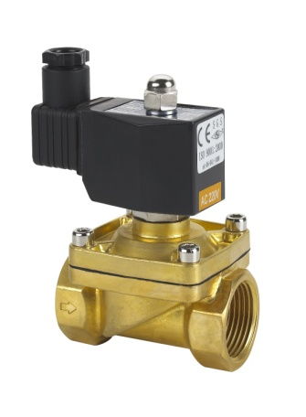 2W31 | Среда: вода, воздух, масло, вакуум, газ Температура: -5~120C; питание: 220AC, 24DC, 12DC принцип действия: прямой давление: 0~10bar N/C (нормально закрытый) материал корпуса: латунь материал уплатнения: резина присоединительная резьба:G 1/2"~2" IP65
 |  | 2W31-15N | 1900 | 1520
 |  | 2W31-20N | 2300 | 1840
 |  | 2W31-25N | 3300 | 2640
 |  | 2W31-32N | 6720 | 5376
 |  | 2W31-40N | 8510 | 6808
 |  | 2W31-50N | 12000 | 9600

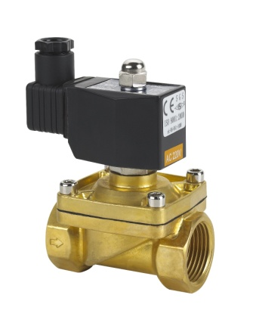 | Среда: вода, воздух, масло, вакуум, газ Температура: -5~120C; ; питание: 220AC, 24DC, 12DС принцип действия: прямой , давление: 0~10bar, NO (нормально открытый) материал корпуса: латунь материал уплатнения: резина присоединительная резьба:G 1/2"~2" IP65 | модель | рекомендованая цена за шт. | партнерская цена -20%

 |  | 2W12-15С | 4000 | 3200
 |  | 2W12-20С | 4100 | 3280
 |  | 2W12-25С | 5500 | 4400
 |  | 2W12-32С | 9500 | 7600
2W12
описание клапана |  | модель | рекомендованая цена за шт. | партнерская цена -20%
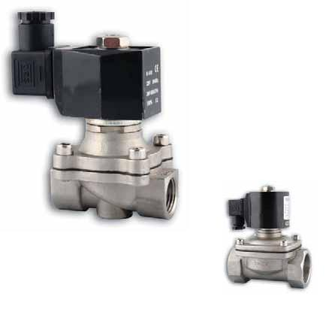 2W31 нерж. | Среда: вода, воздух, масло, вакуум, газ Температура: -5~120C; питание: 220AC, 24DC, 12DС принцип действия: прямой давление: 0~10bar N/C (нормально закрытый) материал корпуса: нерж. сталь материал уплатнения: резина присоединительная резьба:G 1/2"~2" IP65
 |  | 2W31-15GSN | 3600 | 2880
 |  | 2W31-20GSN | 4000 | 3200
 |  | 2W31-25GSN | 6325 | 5060
 |  | 2W31-32GSN | 8510 | 6808
 |  | 2W31-40GSN | 10235 | 8188

описание клапана |  | модель | рекомендованая цена за шт. | партнерская цена -20%
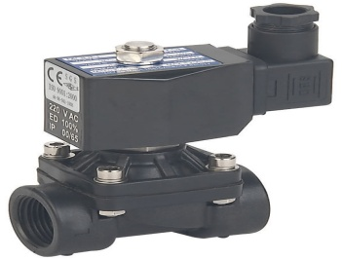 2W51 пласт. | Среда: вода, воздух, масло, вакуум, газ Температура: -5~80C; питание: 220AC, 24DC, принцип действия: прямой давление: 0~7bar N/C (нормально закрытый) материал корпуса: Пластик материал уплатнения: резина присоединительная резьба:G 1/2"~2" IP65
 |  | 2W51-15NSL | 1620 | 1296
 |  | 2W51-20NSL | 1840 | 1472
 |  | 2W51-25NSL | 2580 | 2064

 | Среда: вода, воздух ; Температура: -5~100C; питание: 220AC, 24DC, 12AC принцип действия: прямой давление: 0~7bar N/C (нормально закрытый) материал корпуса: полипропилен, полиацеталь материал уплатнения: VITON | AR-YCWS1 G1/4, Kv 0,18 | 480 | 384

AR-YCWS3 |  | AR-YCWS3 быстроразъемное 6мм, Kv 0,18 | 590 | 472

YCP31 | Среда: вода, воздух, масло, газ, светрые нефте продукты температура: -10~200 C принцип действия: прямой давление: N/C 0~16bar, материал корпуса: латунь материал уплатнения: фторопласт присоединительная резьба:G 1/2"~2" IP65 220V, 24В | YCP31-15C | 5500 | 4400
 |  | YCP31-20C | 8000 | 6400
 |  | YCP31-25C | 8500 | 6800
 |  | YCP31-40C | 11500 | 9200
 |  | YCP31-40C | 15000 | 12000

